K4.1 Chudoba a soc. vylúčenie
Graf 4.1 Podiel ľudí v riziku chudoby alebo sociálneho vylúčenia, EU SILC 2023
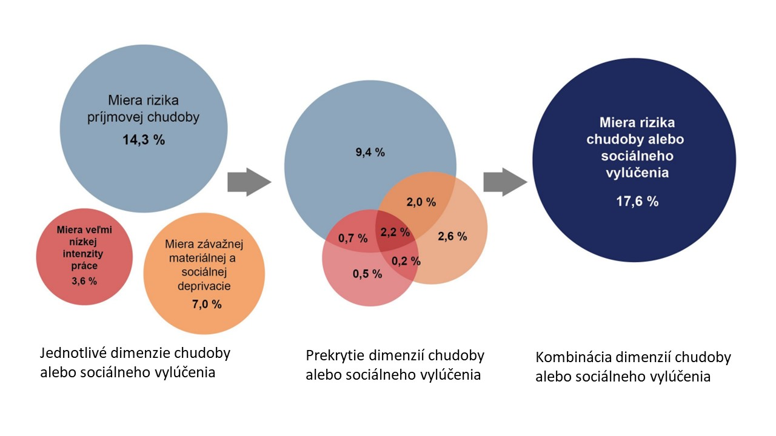

Zdroj: ŠÚ SR, EU SILC 2023, UDB

Tabuľka 4.1 Vývoj jednotlivých indikátorov tvoriacich zoskupenie indikátorov, ako aj samotnej miery rizika chudoby alebo sociálneho vylúčenia v % (nová metodika)
EU SILC | 2016 | 2017 | 2018 | 2019 | 2020 | 2021 | 2022 | 2023
Miera rizika chudoby | 12.7 | 12.4 | 12.2 | 11.9 | 11.4 | 12.3 | 13.7 | 15.1
Závažná materiálna a sociálna deprivácia | 7.6 | 6.3 | 5.4 | 5.9 | 4.5 | 5.7 | 6.3 | 6.9
Veľmi nízka intenzita práce (0-64) | 6.4 | 5.3 | 5.2 | 6.3 | 4.3 | 4.9 | 3.8 | 2.7
Miera rizika chudoby alebo sociálneho vylúčenia | 17.1 | 15.8 | 15.2 | 14.9 | 13.8 | 15.6 | 16.5 | 17.4
Zdroj: ŠÚ SR, Eurostat

Graf 4.2 Miera rizika chudoby v jednotlivých štátoch EÚ, EU SILC 2023
 |  |  |  |  | Krajina | Česká republika | Dánsko | Španielsko | Fínsko | Belgicko | Slovinsko | Maďarsko | Cyprus | Poľsko | Slovensko | Nemecko | Rakúsko | Holandsko | Francúzsko | Švédsko | Portugalsko | EU27 | Taliansko | Chorvátsko | Španielsko | Bulharsko | Litva | Rumúnsko | Estónsko | Lotyšsko | Luxembursko | Malta
 |  |  |  |  | Skratka | CZ | DK | EI | FI | BE | SI | HU | CY | PL | SK | DE | AT | NL | FR | SE | PT | EU | IT | HR | ES | BG | LT | RO | EE | LV | LU | MT
 |  |  |  |  | 2023 | 9.8 | 11.8 | 12 | 12.2 | 12.3 | 12.7 | 13.1 | 13.9 | 14 | 14.3 | 14.4 | 14.9 | 15 | 15.4 | 16.1 | 17 | 18.9 | 18.9 | 19.3 | 20.2 | 20.6 | 20.6 | 21.1 | 22.5 | 22.5 | : | :

Zdroj: ŠÚ SR, Eurostat

Graf 4.3 Vývoj miery rizika chudoby na Slovensku (2016 – 2023)

 |  |  |  |  |  | EU SILC 2016 | EU SILC 2017 | EU SILC 2018 | EU SILC 2019 | EU SILC 2020 | EU SILC 2021 | EU SILC 2022 | EU SILC 2023
 |  |  |  |  | celkom | 12.7 | 12.4 | 12.2 | 11.9 | 11.4 | 12.3 | 13.7 | 14.3
 |  |  |  |  | muži | 12.7 | 12.4 | 12.2 | 11.6 | 11.1 | 11.7 | 13.5 | 14.7
 |  |  |  |  | ženy | 12.8 | 12.3 | 12.3 | 12.1 | 11.7 | 12.8 | 13.9 | 13.8

Zdroj: ŠÚ SR, Eurostat

Tabuľka 4.2 Vývoj hranice rizika chudoby – domácnosť jednotlivca
EU SILC | 2016 | 2017 | 2018 | 2019 | 2020 | 2021 | 2022 | 2023
rok v € | 4,171 | 4,310 | 4,477 | 4,872 | 5,222 | 5,084 | 5,291 | 5,528
mesiac v € | 348 | 359 | 373 | 406 | 435 | 424 | 441 | 461
Zdroj: ŠÚ SR, Eurostat

Graf 4.4 Vývoj miery rizika chudoby zakotvenej v čase (2019)
 |  |  |  | Miera rizika chudoby zakotvená v čase (2019 - 2022)
 |  |  |  | Rok | 2019 | 2020 | 2021 | 2022 | 2023
 |  |  |  | Hodnota | 11.9 | 9.8 | 12.4 | 13.2 | 15.4

 |  |  |  | Miera rizika chudoby zakotvená v čase (2005 - 2019)
 |  |  |  | Rok | 2005 | 2006 | 2007 | 2008 | 2009 | 2010 | 2011 | 2012 | 2013 | 2014 | 2015 | 2016 | 2017 | 2018 | 2019 | 2020
 |  |  |  | Hodnota | 13.3 | 10.1 | 6.2 | 10.9 | 7.8 | 7.3 | 7 | 6 | 7.4 | 8.1 | 7.6 | 7.3 | 6.6 | 6.1 | 5.0 | 4.3

Zdroj: Eurostat
Zdroj: Eurostat, ŠÚ SR

Graf 4.5 Miera rizika chudoby podľa vekovej štruktúry (2023)
 |  |  |  |  |  |  | Celkom | 0-5 roční | 6-11 roční | 12-17 roční | 0-15 roční | 0-17 roční | 18-24 roční | 25-54 roční | 55-64 roční | 18-64 roční | 65+ roční
 |  |  |  |  |  | celkom | 14.3 | 22.7 | 21.1 | 24.1 | 22.4 | 22.6 | 17 | 13.2 | 10.5 | 13.1 | 9.6
 |  |  |  |  |  | muži | 14.7 | 25.9 | 23 | 24.6 | 23.8 | 24.4 | 16 | 13.8 | 10.2 | 13.4 | 7.6
 |  |  |  |  |  | ženy | 13.8 | 19.3 | 19.3 | 23.5 | 20.9 | 20.7 | 18 | 12.5 | 10.8 | 12.7 | 11

Zdroj: Eurostat, ŠÚ SR

Graf 4.6 Porovnanie miery rizika chudoby podľa typu domácnosti (2022 a 2023) |  |  |  |  |  | 2022 | 2023
 |  |  |  |  | dvaja dospelí, najmenej jeden vo veku 65 a viac rokov | 5.5 | 5.2
 |  |  |  |  | dvaja dospelí, obaja mladší ako 65 rokov | 8.9 | 7.7
 |  |  |  |  | domácnosti bez závislých detí | 7.7 | 9.3
 |  |  |  |  | dvaja dospelí s jedným závislým dieťaťom | 14.8 | 13.2
 |  |  |  |  | traja a viac dospelí so závislými deťmi | 16.1 | 15.2
 |  |  |  |  | dvaja dospelí s dvomi závislými dieťmi | 10.2 | 15.7
 |  |  |  |  | domácnosti so závislými deťmi | 18.4 | 18.3
 |  |  |  |  | jednotlivec mladší ako 65 rokov | 23.7 | 22.0
 |  |  |  |  | jednotlivec | 24.8 | 27.5
 |  |  |  |  | jednotlivec vo veku 65 a viac rokov | 25.9 | 32.3
 |  |  |  |  | dvaja dospelí s tromi a viac závislými deťmi | 40.1 | 34.4
 |  |  |  |  | jednotlivec s najmenej jedným dieťaťom | 45.9 | 41.0

Zdroj: Eurostat, ŠÚ SR

Graf 4.7 Vývoj miery materiálnej a sociálnej deprivácie |  |  |  |  | rok | 2015 | 2016 | 2017 | 2018 | 2019 | 2020 | 2021 | 2022 | 2023
 |  |  |  |  | Miera materiálnej a sociálnej deprivácie | 16.7 | 15.3 | 13.3 | 12.2 | 11.4 | 9.7 | 9.2 | 10.5 | 14

Zdroj: Eurostat

Graf 4.8 Položky materiálnej a socálnej deprivácie za vybrané obdobie (% populácie SR) |  |  |  |  |  | Internet | Výmena šatstva | Dva páry obuvi | Tyždenne minúť menšiu sumu peňazí | Voľnočasové aktivity | Stretnutie s blízkymi | Neočakávané výdavky | Dovolenka | Nedoplatky | Jedlo s mäsom, kuraťom, rybou každý druhý deň | Primerané teplo | Auto | Opotrebovaný nábytok
 |  |  |  |  | 2023 | 2.7 | 8.5 | 3.7 | 9.8 | 6.8 | 3.6 | 29.3 | 36.2 | 8.8 | 17.8 | 8.1 | 10.5 | 24.6
 |  |  |  |  | 2021 | 3 | 6.9 | 2.2 | 10 | 6.3 | 2.4 | 27 | 34.9 | 6.3 | 12.7 | 5.8 | 8.7 | 22.9
 |  |  |  |  | 2022 | 2.5 | 6.9 | 3 | 9 | 5.5 | 2.8 | 27.1 | 33.8 | 8.3 | 15.9 | 7.1 | 9.9 | 24.2

 |  |  |  |  | 2022 | 2.5 | 6.9 | 3 | 9 | 5.5 | 2.8 | 27.1 | 33.8 | 8.3 | 15.9 | 7.1 | 9.9 | 24.2
 |  |  |  |  | 2021 | 3 | 6.9 | 2.2 | 10 | 6.3 | 2.4 | 27 | 34.9 | 6.3 | 12.7 | 5.8 | 8.7 | 22.9

Zdroj: Eurostat

K4.2 Rovnosť príležitostí
Obrázok 1 Index rodovej rovnosti v SR za rok 2023

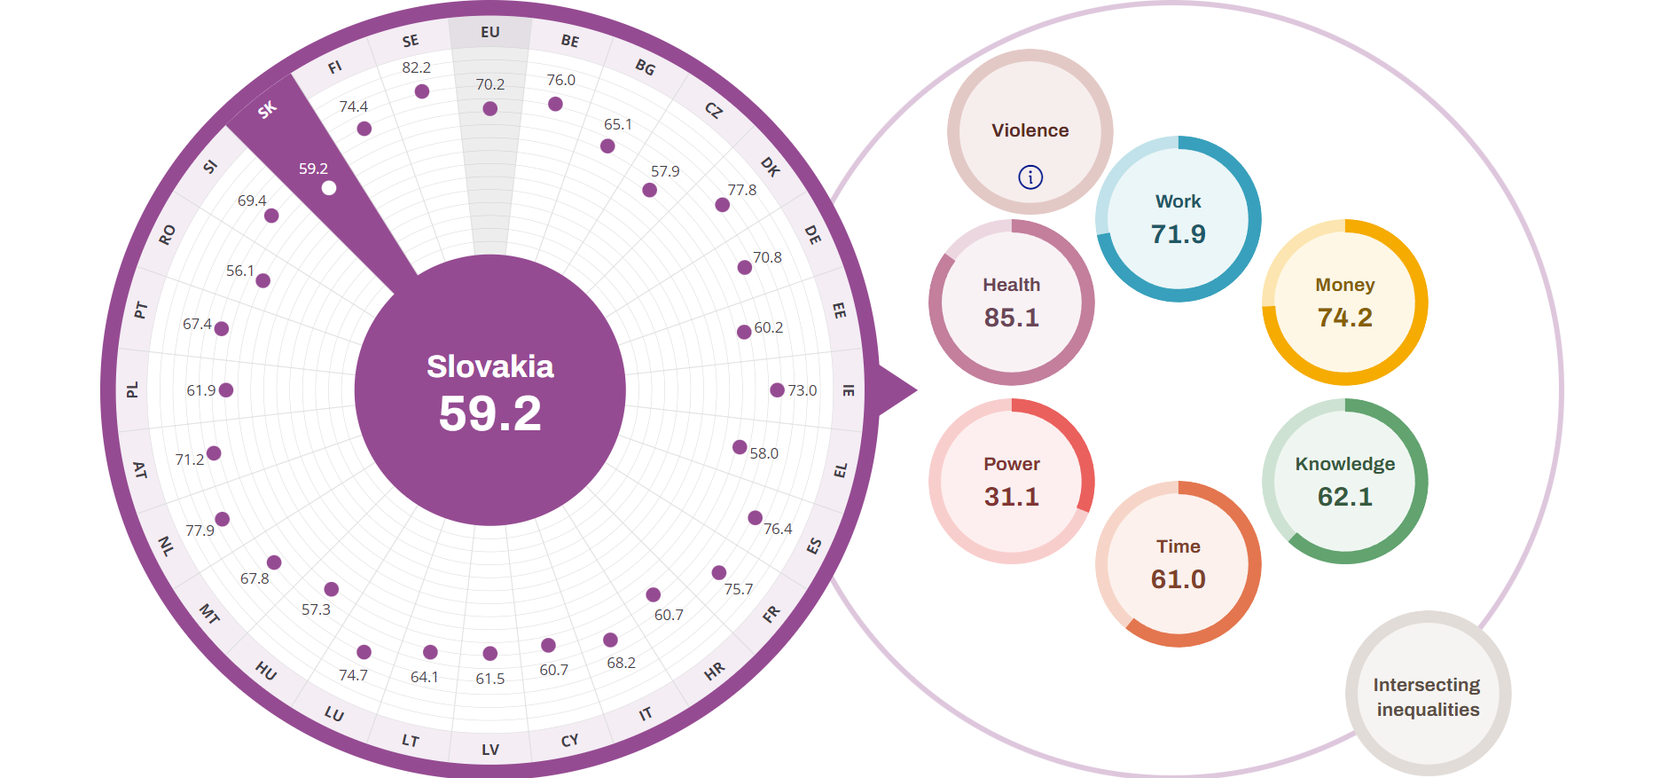

Zdroj: EIGE – Európsky inštitút pre rodovú rovnosť

Tabuľka 4.3 Súhrn indikátorov - rovnosť žien a mužov
Indikátor | Ženy |  | Muži |  | Rozdiel
 | SK | EU27 | SK | EU27 | SK | EU27
Trh práce
Miera zamestnanosti (v %, 20-64 rokov, 2023) | 73.6 | 70.2 | 81.3 | 80.4 | 7.7 | 10.2
Miera zamestnanosti (v %, 15-64 rokov, 2023) | 68.4 | 65.7 | 75.5 | 75.1 | 7.1 | 9.4
Miera zamestnanosti mladých (v %, 15-24 rokov, 2023) | 17.8 | 33 | 25.4 | 37.3 | 7.6 | 4.3
Miera zamestnanosti starších (v %, 55-64 rokov, 2023) | 63.4 | 58.1 | 70.1 | 70.1 | 6.7 | 12
Miera nezamestnanosti (v %, všetky vekové skupiny, 2023) | 5.9 | 6.4 | 5.8 | 5.8 | -0.1 | -0.6
Miera nezamestnanosti mladých (v %, 15-24 rokov, 2023) | 16 | 14 | 22.1 | 14.9 | 6.1 | 0.9
Príjem a vzdelanie
Mzdový rozdiel medzi ženami a mužmi (v % hodinovej hrubej mzdy, 2022) |  |  |  |  | 17.7 | 12,7p
Podiel populácie vo veku 30-34 rokov s vysokoškolským vzdelaním (v %, ISCED 5-8, 2023) | 51.6 | 49.4 | 30.9 | 38.5 | -20.7 | -10.9
Skorý odchod zo vzdelávania - populácia vo veku 18-24 rokov s nižším ako stredoškolským vzdelaním (v %, ISCED 0-2, 2023) | 6 | 7.7 | 6.8 | 11.3 | 0.8 | 3.6
Mladí ľudia vo veku 15-24 rokov mimo zamestnania i vzdelávania - NEET (v %, 2023) | 12.4 | 12.5 | 10 | 10.1 | -2.4 | -2.4
Chudoba
Miera rizika príjmovej chudoby (v %, 2023) | 13.8 | 17 | 14.7 | 15.4 | 0.9 | -1.6
Miera rizika príjmovej chudoby starších (v %, 65 a viac rokov, 2023) | 11 | 19 | 7.6 | 14 | -3.4 | -5
Miera rizika chudoby alebo sociálneho vylúčenia jednorodičovských rodín (v %, najmenej 1 dieťa, 2023)* |  |  |  |  | 46.4 | 43.1
Podiel ľudí žijúcich v domácnostiach s veľmi nízkou intenzitou práce (v %, populácia 0-64, 2023) | 4.1 | 8.3 | 5.2 | 7.7 | 1.1 | -0.6
Miera pretrvávajúcej príjmovej chudoby (v %, SR 2023, EÚ 2022) | 5.8 | 11,1e | 6.4 | 10,0e | 0.6 | -1.1
Miera závažnej materiálnej a sociálnej deprivácie (v %, 2023) | 6.9 | 7.2 | 7 | 6.5 | 0.1 | -0.7
Miera rizika chudoby alebo sociálneho vylúčenia (v %, 2023) | 17.2 | 22.4 | 18 | 20.3 | 0.8 | -2.1
Miera rizika chudoby alebo sociálneho vylúčenia starších (v %, 55+ rokov, 2023) | 15.3 | 22.5 | 13.2 | 18.1 | -2.1 | -4.4
Demografia
Stredná dĺžka života pri narodení (v rokoch, 2023) | 81,5ps | 84,2ps | 74,7ps | 78,9ps | -6.8 | -5.3
Stredná dĺžka života pri narodení v zdraví (v rokoch, 2022) | 58 | 62,8b | 56.6 | 62,4b | -1.4 | -0.4
Rozhodovanie
Politická participácia na európskej úrovni (v %, Európsky parlament, 2023, EP/EIGE) | 28.6 | 40 | 71.4 | 60 | 42.8 | 20
Politická participácia na národnej úrovni (v %, národné parlamenty, 2023, NR SR/EIGE) | 22 | 33 | 78 | 67 | 56 | 34
Politická participácia v národných vládach (v %, 2023,vláda SR/EIGE) | 14.6 | 35.2 | 85.4 | 64.8 | 70.8 | 29.6
Politická participácia na regionálnej úrovni - vo vedení regionálnych zastupiteľstiev (v %, 2023 ÚP VS) | 12.5 | _ | 87.5 | _ | 75 | _
Politická participácia na regionálnej úrovni - zastúpenie v krajských/regionálnych zastupiteľstvách (v %, 2023, EIGE) | 13.6 | 35.1 | 86.4 | 64.9 | 72.8 | 29.8
Politická participácia na úrovni mest a obcí - primátori/ky a starostovia/tky (v %, 2023, EIGE) | 27.1 | 34.5 | 72.9 | 65.5 | 45.8 | 31
Politická participácia - vedenie politických strán s najmenej 5 % miest v národných parlamentoch (v %, 2023, EIGE) | 0 | 26.2 | 100 | 73.8 | 100 | 47.6
Miera participácie na riadení v najväčších firmách kôtovaných na burze (vedúci pracovníci/pracovníčky v %, 2023, EIGE) | 25 | 33 | 75 | 67 | 50 | 34
Skladba Najvyššieho súdu, členenie podľa pohlavia (v %, 2023, EIGE) | 53.3 | 56.5 | 46.7 | 43.5 | -6.6 | -13
INDEX RODOVEJ ROVNOSTI (v %, 2023, EIGE) |  |  |  |  | 59.2 | 70.2
Zdroj: Štatistický úrad SR, Eurostat
b - zmena v časovom rade, e - odhad, p - provizórny údaj, ps - provizórny údaj, odhad
* ide o údaj za všetky domácnosti daneho zloženia (bez členenia podľa pohlavia)
Pozn: rozdiel medzi ženami a mužmi = hodnoty mužov mínus hodnoty žien v percentuálnych bodoch, ak nie je uvedené inak

